Euro-V
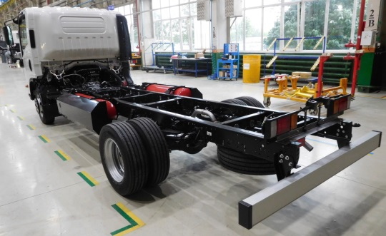
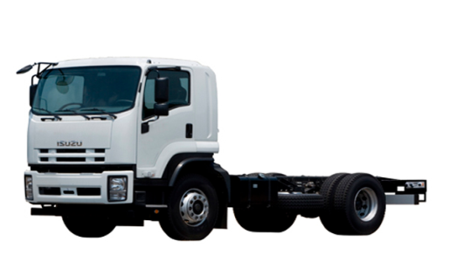
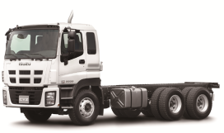
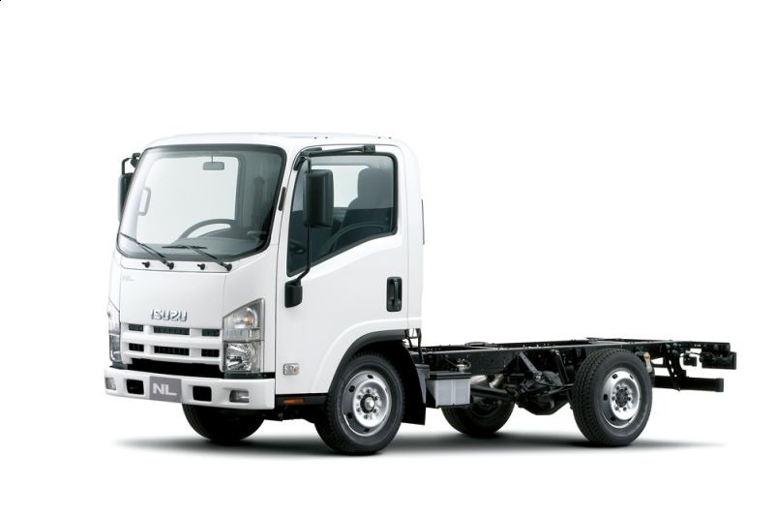
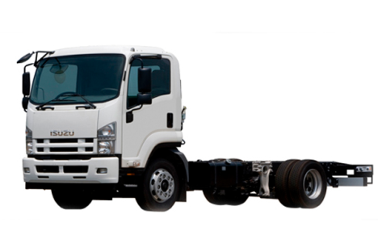
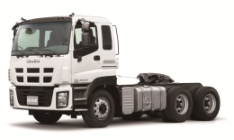
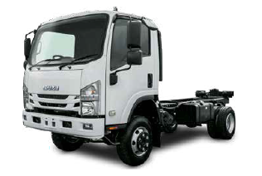

 | ISUZU NMR85 |  |  |  | ISUZU NMS85 |  |  |  | ISUZU NPR82 |  |  |  | ISUZU NPR75 |  |  |  | ISUZU NPS75 |  | ISUZU NQR90 |  |  |  | ISUZU FSR34 |  |  |  |  | ISUZU FVR34 |  |  |  |  |  | ISUZU CYZ52 |  |  |  | ISUZU EXZ52
Модель шасси (коммерческая) | ELF 3.5 SHORT и ELF 3.5 AMT SHORT | ELF 3.5 LONG и ELF 3.5 AMT LONG | ELF 5.5 SHORT и ELF 5.5 AMT SHORT | ELF 5.5 LONG и ELF 5.5 AMT LONG | ELF 3.5 4X4 SHORT | ELF 3.5 4X4 LONG | ELF 5.5 4X4 SHORT | ELF 5.5 4X4 LONG | ELF 7.5 CNG SHORT | ELF 7.5 CNG NORMAL | ELF 7.5 CNG LONG | ELF 7.5 CNG EXTRALONG | ELF 7.5 SHORT и ELF 7.5 AMT SHORT | ELF 7.5 NORMAL и ELF 7.5 AMT NORMAL | ELF 7.5 LONG и ELF 7.5 AMT LONG | ELF 7.5 EXTRALONG и ELF 7.5 AMT EXTRALONG | ELF 7.5 4X4 SHORT | ELF 7.5 4X4 NORMAL | ELF 9.5 SHORT и ELF 9.5 AMT SHORT | ELF 9.5 NORMAL и ELF 9.5 AMT NORMAL | ELF 9.5 LONG и ELF 9.5 AMT LONG | ELF 9.5 EXTRALONG и ELF 9.5 AMT EXTRALONG | FORWARD 12.0 NORMAL | FORWARD 12.0 LONG | FORWARD 12.0 LONG AIR SUSP | FORWARD 12.0 EXTRALONG | FORWARD 12.0 EXTRALONG AIR SUSP | FORWARD 18.0 NORMAL | FORWARD 18.0 NORMAL AIR SUSP | FORWARD 18.0 LONG | FORWARD 18.0 LONG AIR SUSP | FORWARD 18.0 EXTRALONG | FORWARD 18.0 EXTRALONG AIR SUSP | GIGA 6x4 SHORT | GIGA 6x4 NORMAL | GIGA 6x4 LONG | GIGA 6x4 EXTRALONG | GIGA 6x4 TRACTOR
Модель шасси (сертификационная) | NMR85E (3,5 т) | NMR85H (3,5 т) | NMR85E (5,5 т) | NMR85H (5,5 т) | NMS85E (3,5 т) | NMS85H (3,5 т) | NMS85E (5,5 т) | NMS85H (5,5 т) | NPR82L-H | NPR82L-K | NPR82L-L | NPR82L-M | NPR75L-H | NPR75L-K | NPR75L-L | NPR75L-M | NPS75L-H | NPS75L-K | NQR90L-H | NQR90L-K | NQR90L-L | NQR90L-M | FSR34UL-LCUN | FSR34UL-NCUN | FSR34VL-NCUN | FSR34UL-PCUN | FSR34VL-PCUN | FVR34UL-MDUC | FVR34VL-MDUC | FVR34UL-QDUC | FVR34VL-QDUC | FVR34UL-SDUC | FVR34VL-SDUC | CYZ52M | CYZ52P | CYZ52Q | CYZ52T | EXZ52K
Массогабаритные характеристики
Длина х Ширина х Высота, мм | 4 775 х 1 860 х 2 150 | 6 020 х 1 860 х 2 160 | 4 775 х 1 860 х 2 150 | 6 020 х 1 860 х 2 160 | 4 775 х 1 860 х 2 180 | 6 020 х 1 860 х 2 190 | 4 775 х 1 860 х 2 180 | 6 020 х 1 860 х 2 190 | 6 040 х 2 115 х 2 265 | 6 690 х 2 115 х 2 265 | 7 410 х 2 115 х 2 265 | 7 870 х 2 115 х 2 265 | 6 040 х 2 115 х 2 265 | 6 690 х 2 115 х 2 265 | 7 410 х 2 115 х 2 265 | 7 870 х 2 115 х 2 265 | 5 985 x 2115 x 2 440 | 6 635 x 2115 x 2 440 | 6 040 х 2 130 х 2 275 | 6 690 х 2 115 х 2 265 | 7 410 х 2 115 х 2 265 | 7 870 х 2 115 х 2 265 | 7 255 x 2 240 х 2 585 | 8 155 х 2 240 х 2 585 | 8 155 х 2 205 х 2 580 | 8 605 х 2 240 х 2 585 | 8 605 х 2 205 х 2 580 | 8 200 х 2 480 х 2 790 |  | 9 255 х 2 480 х 2 790 |  | 10 005 х 2 480 х 2 790 |  | 8 140 х 2 520 х 3 540 | 8 315 х 2 520 х 3 540 | 9 075 х 2 520 х 2 995 | 9 805 х 2 520 х 3 010 | 6 745 x 2 490 x 3 515
Колесная база, мм | 2,475 | 3,345 | 2,475 | 3,345 | 2,490 | 3,360 | 2,490 | 3,360 | 3,365 | 3815 | 4175 | 4475 | 3,365 | 3815 | 4175 | 4475 | 3,395 | 3,845 | 3365 | 3815 | 4175 | 4475 | 4,360 | 4,860 |  | 5,160 |  | 4,650 |  | 5,550 |  | 6,050 |  | 3 855 + 1 370 | 4 180 + 1 370 | 4 565 + 1 370 | 5 295 + 1 370 | 3 315 + 1 370
Минимальный дорожный просвет, мм | 190 |  |  |  | 165 |  |  |  | 210 |  |  |  | 210 |  |  |  | 220 |  | 210 |  |  |  | 185 |  |  |  |  | 224 |  |  |  |  |  | 264 |  |  |  | 248
Колея передних / задних колес, мм | 1 475 / 1 425 |  |  |  | 1 395 / 1 425 |  |  |  | 1 680 / 1 650 |  |  |  | 1 680 / 1 650 |  |  |  | 1 665 / 1 650 |  | 1 680 / 1 650 |  |  |  | 1 800 / 1 705 | 1 800 / 1 705 | 1 800 / 1 670 | 1 800 / 1 705 | 1 800 / 1 670 | 1 975 / 1 850 |  |  |  |  |  | 2 050 / 1 850 |  |  |  | 2070 / 1850
Полная масса автомобиля, кг | 3,500 |  | 5,500 |  | 3,500 |  | 5,500 |  | 7,500 |  |  |  | 7,500 |  |  |  | 7,500 |  | 9,500 |  |  |  | 12,000 |  |  |  |  | 18,000 |  |  |  |  |  | 33,000 |  |  |  | 26,000
Полная масса автопоезда, кг | 7,000 |  | 9,000 |  | 7,000 |  | 9,000 |  | 11,000 |  |  |  | 11,000 |  |  |  | 11,000 |  | 13,000 |  |  |  | 15,500 |  |  |  |  | 21,500 |  |  |  |  |  | 45,000 |  |  |  | 60,000
Снаряженная масса шасси, кг | 2,100 | 2,190 | 2,100 | 2,190 | 2,375 | 2,445 | 2,375 | 2,445 | 2,870 | 2,910 | 2,925 | 2,935 | от 2 720 | от 2 760 | от 2 775 | от 2 785 | 3,045 | 3,095 | от 2 905 | от 2 905 | от 2 930 | от 2 950 | 4,060 | 4,095 | 4,160 | 4,135 | 4,200 | 5,840 | 5,770 | 5,975 | 5,895 | 6,040 | 5,960 | 8 990…9 075 | 9 080…9 170 | 9 380…9 470 | 9 580…9 665 | 8 630 (автомобиля)
Грузоподъемность шасси, кг | 1,400 | 1,310 | 3,400 | 3,310 | 1,125 | 1,055 | 3,125 | 3,055 | 4,630 | 4,590 | 4,575 | 4,565 | до 4 780 | до 4 740 | до 4 725 | до 4 715 | 4,455 | 4,405 | до 6 595 | до 6 595 | до 6 570 | до 6 550 | 7,940 | 7,905 | 7,840 | 7,865 | 7,800 | 12,160 | 12,230 | 12,025 | 12,105 | 11,960 | 12,040 | 23 925…24 010 | 23 830…23 920 | 23 530…23 620 | 23 335…23 420 | 17 400 (нагрузка на ССУ)
Монтажные Д х Ш рамы для установки надстройки (без доработки кронштейнов зеркал заднего вида и удлинения заднего свеса рамы), мм | 2 855 х 2 120 | 4 150 х 2 120 | 2 855 х 2 120 | 4 150 х 2 120 | 2 855 х 2 120 | 4 150 х 2 120 | 2 855 х 2 120 | 4 150 х 2 120 | 4 144 х 2 385 | 4 794 х 2 385 | 5 514 х 2 385 | 5 974 х 2 385 | 4 117 х 2 385 | 4 767 х 2 385 | 5 487 х 2 385 | 5 947 х 2 385 | 4 117 х 2 385 | 4 767 х 2 385 | 4 080 х 2 385 | 4 730 х 2 385 | 5 450 х 2 385 | 5 910 х 2 385 | 5 062 х 2 550 | 5 962 х 2 550 | 5 962 х 2 550 | 6 412 х 2 550 | 6 412 х 2 550 | 6 007 х 2 600 | 6 007 х 2 600 | 7 062 х 2 600 | 7 062 х 2 600 | 7 812 х 2 600 | 7 812 х 2 600 | 5 527 х 2 600 | 5 702 х 2 600 | 6 835 х 2 600 | 7 565 х 2 600 | не применимо
Кабина | Однорядная, 3-местная, без спального места. |  |  |  | Однорядная, 3-местная, без спального места. |  |  |  | Однорядная, 3-местная, без спального места. |  |  |  | Однорядная, 3-местная, без спального места. |  |  |  | Однорядная, 3-местная, без спального места. Обновленный дизайн |  | Однорядная, 3-местная, без спального места. |  |  |  | Однорядная, 3 местная, с 1 спальным местом. |  |  |  |  | Однорядная, 3 местная, с 1 спальным местом. |  |  |  |  |  | Однорядная, 3 местная, с 1 спальным местом. |  |  |  | Однорядная, 3 местная, с 1 спальным местом.
Силовой агрегат
Модель двигателя | ISUZU 4JJ1 (4JJ1E5LD) |  |  |  | ISUZU 4JJ1 (4JJ1E5LD) |  |  |  | ISUZU 4HV1 (4HV1E5N) |  |  |  | ISUZU 4HK1 (4HK1E5NC) |  |  |  | ISUZU 4HK1 (4HK1E5NC) |  | ISUZU 4HK1 (4HK1E5CC) |  |  |  | ISUZU 6HK1 (6HK1E5NC) |  |  |  |  | ISUZU 6HK1 (6HK1E5CC) |  |  |  |  |  | ISUZU 6WG1 (6WG1E5RC) |  |  |  | ISUZU 6WG1 (6WG1E5RC)
Тип двигателя | Четырехтактный, жидкостного охлаждения, дизельный (система Common Rail) с турбонаддувом с изменяемой геометрией (VGS) и ОНВ, с системой EGR и дополнительным нейтрализатором POC (Particulate Oxidation Catalyst) в выхлопной системе |  |  |  |  |  |  |  | Четырехтактный, жидкостного охлаждения, с принудительным искровым зажиганием, работающий на компримированном природном газе (CNG/метан), с тремя глушителями и нейтрализатором в выхлопной системе |  |  |  | Четырехтактный, жидкостного охлаждения, дизельный (система Common Rail) с турбонаддувом с изменяемой геометрией (VGS) и ОНВ, с системой EGR и дополнительным нейтрализатором DOC (Diesel Oxidation Catalyst) в выхлопной системе
Экологический класс | Евро-5 |  |  |  | Евро-5 |  |  |  | Евро-5 |  |  |  | Евро-5 |  |  |  | Евро-5 |  | Евро-5 |  |  |  | Евро-5 |  |  |  |  | Евро-5 |  |  |  |  |  | Евро-5 |  |  |  | Евро-5
Количество / расположение цилиндров | 4 / рядное |  |  |  | 4 / рядное |  |  |  | 4 / рядное |  |  |  | 4 / рядное |  |  |  | 4 / рядное |  | 4 / рядное |  |  |  | 6 / рядное |  |  |  |  | 6 / рядное |  |  |  |  |  | 6 / рядное |  |  |  | 6 / рядное
Тип ГРМ | DOHC, 16-клапанный |  |  |  | DOHC, 16-клапанный |  |  |  | SOHC, 16-клапанный |  |  |  | SOHC, 16-клапанный |  |  |  | SOHC, 16-клапанный |  | SOHC, 16-клапанный |  |  |  | SOHC, 24-клапанный |  |  |  |  | SOHC, 24-клапанный |  |  |  |  |  | SOHC, 24-клапанный |  |  |  | SOHC, 24-клапанный
Рабочий объем двигателя, см3 | 2,999 |  |  |  | 2,999 |  |  |  | 4,570 |  |  |  | 5,193 |  |  |  | 5,193 |  | 5,193 |  |  |  | 7,790 |  |  |  |  | 7,790 |  |  |  |  |  | 15,681 |  |  |  | 15,681
Мощность двигателя, кВт/ л.с. при об/мин | 91 / 124 при 2 600 |  |  |  | 91 / 124 при 2 600 |  |  |  | 96 / 130 при 3 200 |  |  |  | 114 / 155 при 2 600 |  |  |  | 114 / 155 при 2 600 |  | 140 / 190 при 2600 |  |  |  | 177 / 240 при 2 400 |  |  |  |  | 191 / 260 при 2 400±50 |  |  |  |  |  | 294 / 400 при 1 800 |  |  |  | 294 / 400 при 1 800
Крутящий момент двигателя, Н*м при об/мин | 354 при 1 500 |  |  |  | 354 при 1 500 |  |  |  | 353 при 1 400 |  |  |  | 419 при 1 600-2 600 |  |  |  | 419 при 1 600-2 600 |  | 513 при 1600-2600 |  |  |  | 706 при 1 450 |  |  |  |  | 761 при 1 450±40 |  |  |  |  |  | 1 863 при 1 300 |  |  |  | 1 863 при 1 300
Сцепление | Сухое, однодисковое / Мокрое, многодисковое |  |  |  | Сухое, однодисковое |  |  |  | Сухое, однодисковое |  |  |  | Сухое, однодисковое / Мокрое, многодисковое |  |  |  | Сухое, однодисковое |  | Сухое, однодисковое / Мокрое, многодисковое |  |  |  | Сухое, однодисковое |  |  |  |  | Сухое, однодисковое |  |  |  |  |  | Сухое, однодисковое или сухое двухдисковое |  |  |  | Сухое, двухдисковое
Модель коробки передач | ISUZU MYY5M / ISUZU MYY6E Smoother |  |  |  | ISUZU MYY5M |  |  |  | ISUZU MYY6S |  |  |  | ISUZU MYY6S / ISUZU MYY6E Smoother |  |  |  | ISUZU MYY5T |  | ISUZU MZZ6F / ISUZU MZZ6F Smoother |  |  |  | ISUZU MZW6P |  |  |  |  | ZF 9S1110 |  |  |  |  |  | ISUZU MJT7S или ISUZU MJX16P |  |  |  | ISUZU MJX16P
Тип коробки передач | 5-ступенчатая, механическая / 6-ступенчатая, автоматическая |  |  |  | 5-ступенчатая, механическая |  |  |  | 6-ступенчатая, механическая |  |  |  | 6-ступенчатая, механическая / 6-ступенчатая, автоматическая |  |  |  | 5-ступенчатая, механическая |  | 6-ступенчатая, механическая / 6-ступенчатая, автоматическая |  |  |  | 6-ступенчатая, механическая |  |  |  |  | 9-ступенчатая, механическая (с делителем) |  |  |  |  |  | 7-ступенчатая, механическая или 16-ступенчатая, механическая (с делителем и демультипликатором) |  |  |  | 16-ступенчатая, механическая (с делителем и демультипликатором)
Привод / ведущие колеса | 4х2 / задние |  |  |  | 4х4 / подключаемый полный привод Part Time 4WD |  |  |  | 4х2 / задние |  |  |  | 4х2 / задние |  |  |  | 4х4 / подключаемый полный привод Part Time 4WD |  | 4х2 / задние |  |  |  | 4х2 / задние |  |  |  |  | 4х2 / задние |  |  |  |  |  | 6х4 / задние |  |  |  | 6х4 / задние
Раздаточная коробка | Отсутствует |  |  |  | 1-ступенчатая (1.000), механическая |  |  |  | Отсутствует |  |  |  | Отсутствует |  |  |  | 2-ступенчатая (1.000 и 1.842), механическая |  | Отсутствует |  |  |  | Отсутствует |  |  |  |  | Отсутствует |  |  |  |  |  | Отсутствует |  |  |  | Отсутствует
Основные характеристики шасси
Тормозная система | Гидравлическая с ESC (включает ABS и ASR) |  |  |  | Гидравлическая с ABS |  |  |  | Гидравлическая с ESC (включает ABS и ASR) |  |  |  | Гидравлическая с ESC (включает ABS и ASR) |  |  |  | Гидравлическая с ABS |  | Пневматическая с ESC (включает ABS и ASR) |  |  |  | Пневматическая с ESC (включает ABS и ASR) |  |  |  |  | Пневматическая с ESC (включает ABS и ASR) |  |  |  |  |  | Пневматическая с ABS |  |  |  | Пневматическая с ABS
Тормозные механизмы передние / задние | Дисковые / Дисковые |  |  |  | Дисковые / Барабанные |  |  |  | Дисковые / Дисковые |  |  |  | Дисковые / Дисковые |  |  |  | Барабанные / Барабанные |  | Барабанные / Барабанные |  |  |  | Барабанные / Барабанные |  |  |  |  | Барабанные / Барабанные |  |  |  |  |  | Барабанные / Барабанные |  |  |  | Барабанные / Барабанные
Подвеска передняя / задняя | Рессорная / Рессорная |  |  |  | Торсионная, рычажная (независимая) / Рессорная |  |  |  | Рессорная / Рессорная |  |  |  | Рессорная / Рессорная |  |  |  | Рессорная / Рессорная |  | Рессорная / Рессорная |  |  |  | Рессорная / Рессорная | Рессорная / Рессорная | Рессорная / Пневматическая c ELC | Рессорная / Рессорная | Рессорная / Пневматическая c ELC | Рессорная / Рессорная | Рессорная / Пневматическая c ELC | Рессорная / Рессорная | Рессорная / Пневматическая c ELC | Рессорная / Рессорная | Рессорная / Пневматическая c ELC | Рессорная / Рессорная |  |  |  | Рессорная / Рессорная
Допустимая нагрузка на переднюю ось, кг | 2,100 |  |  |  | 2,280 |  |  |  | 3,100 |  |  |  | 3,100 |  |  |  | 2,900 |  | 3,100 |  |  |  | 4,480 |  |  |  |  | 7,100 |  |  |  |  |  | 7,500 |  |  |  | 7,100
Допустимая нагрузка на задний мост, кг | 2,435 |  | 3,980 |  | 2,435 |  | 4,340 |  | 6,000 |  |  |  | 6,000 |  |  |  | 5,600 |  | 6400 |  |  |  | 8,480 |  |  |  |  | 11,500 |  |  |  |  |  | 26,000 |  |  |  | 25,200
Расстояние между лонжеронами рамы, мм | 700 |  |  |  | 700 |  |  |  | 850 |  |  |  | 850 |  |  |  | 850 |  | 850 |  |  |  | 840 |  |  |  |  | 850 |  |  |  |  |  | 850 |  |  |  | 850
Размеры лонжерона рамы, мм | 180 х 65 (толщина 4 мм) |  |  |  | 182,6 х 65 (толщина 5,3 мм) |  |  |  | 216 х 70 (толщина 6 мм) |  |  |  | 216 х 70 (толщина 6 мм) |  |  |  | 216 х 70 (толщина 6 мм) |  | 216 х 70 (толщина 6 мм) |  |  |  | 225 х 60 (толщина 6 мм) |  |  |  |  | 258 х 85 (толщина 10 мм) |  |  |  |  |  | 320 х 90 (толщина 8 мм) - по заднему свесу |  |  |  | 285 x 85 (толщина 7 мм) - по заднему свесу
Размерность шин | 205/75R16С |  |  |  | 205/75R16С |  |  |  | 215/75R17.5 |  |  |  | 215/75R17.5 |  |  |  | 8,5 R17,5 |  | 225/75R17.5 | 215/75R17.5 |  |  | 245/70R19.5 |  |  |  |  | 295/80R22.5 |  |  |  |  |  | 315/80R22.5 |  |  |  | 295/80R22,5
Емкость топливного бака, л | 75 | 100 | 75 | 100 | 75 | 100 | 75 | 100 | 300 л (2 баллона по 150 л каждый) |  |  |  | 140 |  |  |  | 140 |  | 140 |  |  |  | 200 |  |  |  |  | 400 |  |  |  |  |  | 400 |  |  |  | 550
Стартер | 24В-4,0 кВт |  |  |  | 24В-4,0 кВт |  |  |  | 24В-4,5 кВт |  |  |  | 24В-4,5 кВт |  |  |  | 24В-4,5 кВт |  | 24В-4,5 кВт |  |  |  | 24В-5,0 кВт |  |  |  |  | 24В-5,0 кВт |  |  |  |  |  | 24В-7,0 кВт |  |  |  | 24В-7,0 кВт
Генератор | 24В-90А или 24В-80А |  |  |  | 24В-90А или 24В-80А |  |  |  | 24В-80А |  |  |  | 24В-90А или 24В-80А |  |  |  | 24В-90А или 24В-80А |  | 24В-90А или 24В-80А |  |  |  | 24В-90А |  |  |  |  | 24В-90А |  |  |  |  |  | 24В-60А |  |  |  | 24В-60А
Стандартная комплектация и возможные опции
Подогрев зеркал заднего вида | + |  |  |  | + |  |  |  | + |  |  |  | + |  |  |  | + |  | + |  |  |  | + |  |  |  |  | + |  |  |  |  |  | + |  |  |  | +
Электрорегулировка зеркал заднего вида | - |  |  |  | - |  |  |  | - |  |  |  | - |  |  |  | - |  | - |  |  |  | + |  |  |  |  | + |  |  |  |  |  | - |  |  |  | -
Моторный тормоз-замедлитель ("горный тормоз") | + |  |  |  | + |  |  |  | + |  |  |  | + |  |  |  | + |  | + |  |  |  | + |  |  |  |  | + |  |  |  |  |  | + |  |  |  | +
Основной топливный фильтр с подогреваемым влагоотделителем | + |  |  |  | + |  |  |  | - |  |  |  | + |  |  |  | + |  | + |  |  |  | + |  |  |  |  | + |  |  |  |  |  | + |  |  |  | +
Фильтры очистки КПГ | - |  |  |  | - |  |  |  | + |  |  |  | - |  |  |  | - |  | - |  |  |  | - |  |  |  |  | - |  |  |  |  |  | - |  |  |  | -
Фильтр предварительной очистки топлива | + |  |  |  | + |  |  |  | - |  |  |  | + |  |  |  | + |  | + |  |  |  | + |  |  |  |  | + |  |  |  |  |  | + |  |  |  | +
Рулевая колонка с регулировкой наклона и вылета | + |  |  |  | + |  |  |  | + |  |  |  | + |  |  |  | + |  | + |  |  |  | + |  |  |  |  | + |  |  |  |  |  | + |  |  |  | +
Аудиоподготовка + Антенна | + |  |  |  | + |  |  |  | + |  |  |  | + |  |  |  | + |  | + |  |  |  | + |  |  |  |  | + |  |  |  |  |  | + |  |  |  | +
Зуммер заднего хода | + |  |  |  | + |  |  |  | + |  |  |  | + |  |  |  | + |  | + |  |  |  | + |  |  |  |  | + |  |  |  |  |  | + |  |  |  | +
Дневные ходовые огни | + |  |  |  | + |  |  |  | + |  |  |  | + |  |  |  | + |  | + |  |  |  | + |  |  |  |  | + |  |  |  |  |  | + |  |  |  | +
Противотуманные фары | + |  |  |  | + |  |  |  | + |  |  |  | + |  |  |  | + |  | + |  |  |  | + |  |  |  |  | + |  |  |  |  |  | + |  |  |  | +
Складные рычаги стояночного тормоза и КП | + (только для моделей с механической коробкой передач) |  |  |  | + |  |  |  | + |  |  |  | + (только для моделей с механической коробкой передач) |  |  |  | + |  | - |  |  |  | - |  |  |  |  | - |  |  |  |  |  | - |  |  |  | -
Солнцезащитный козырек для водителя и пассажира | + |  |  |  | + |  |  |  | + |  |  |  | + |  |  |  | + |  | + |  |  |  | + |  |  |  |  | + |  |  |  |  |  | + (только для водителя) |  |  |  | + (только для водителя)
Полки в кабине над головами водителя и крайнего пассажира | + |  |  |  | + |  |  |  | + |  |  |  | + |  |  |  | + |  | + |  |  |  | + |  |  |  |  | + |  |  |  |  |  | + (одна центральная полка с крышкой) |  |  |  | + (одна центральная полка с крышкой)
Стеклоочистители с регулируемой частотой работы | + |  |  |  | + |  |  |  | + |  |  |  | + |  |  |  | + |  | + |  |  |  | + |  |  |  |  | + |  |  |  |  |  | + |  |  |  | +
Тканевая обивка сидений | + |  |  |  | + |  |  |  | + |  |  |  | + |  |  |  | + |  | + |  |  |  | + |  |  |  |  | + |  |  |  |  |  | + |  |  |  | +
Полная обшивка интерьера кабины | + |  |  |  | + |  |  |  | + |  |  |  | + |  |  |  | + |  | + |  |  |  | + |  |  |  |  | + |  |  |  |  |  | + |  |  |  | +
Окрашенный в цвет кабины передний бампер и решетка радиатора | + |  |  |  | + |  |  |  | + |  |  |  | + |  |  |  | + |  | + |  |  |  | + |  |  |  |  | + |  |  |  |  |  | + |  |  |  | +
Угол открывания дверей кабины 90 град | + |  |  |  | + |  |  |  | + |  |  |  | + |  |  |  | + |  | + |  |  |  | + |  |  |  |  | + |  |  |  |  |  | - (85 град) |  |  |  | - (85 град)
Стабилизатор поперечной устойчивости передней оси | - |  |  |  | - |  |  |  | + |  |  |  | + |  |  |  | + |  | + |  |  |  | + |  |  |  |  | + |  |  |  |  |  | - | - | + | - | Опция
Стабилизатор поперечной устойчивости задней оси | - |  |  |  | - |  |  |  | - |  |  |  | - |  |  |  | - |  | - |  |  |  | - |  |  |  |  | + |  |  |  |  |  | - |  |  |  | -
Фронтальная подушка безопасности для водителя | Опция |  |  |  | Опция |  |  |  | Опция |  |  |  | Опция |  |  |  | Опция |  | - |  |  |  | + |  |  |  |  | + |  |  |  |  |  | - |  |  |  | -
УВЭОС "ЭРА-ГЛОНАСС" | + |  |  |  | + |  |  |  | + |  |  |  | + |  |  |  | + |  | + |  |  |  | + |  |  |  |  | + |  |  |  |  |  | + |  |  |  | +
Кондиционер с ручным управлением | Опция |  |  |  | Опция |  |  |  | Опция |  |  |  | Опция |  |  |  | + |  | + |  |  |  | + |  |  |  |  | + |  |  |  |  |  | + |  |  |  | +
Электрические стеклоподъемники | Опция |  |  |  | Опция |  |  |  | Опция |  |  |  | Опция |  |  |  | + |  | + |  |  |  | + |  |  |  |  | + |  |  |  |  |  | + |  |  |  | +
Центральный замок | Опция |  |  |  | Опция |  |  |  | Опция |  |  |  | Опция |  |  |  | + |  | + |  |  |  | + |  |  |  |  | + |  |  |  |  |  | + |  |  |  | +

